Hoja1
 | CENTRO DE INVESTIGACIONES AGRONÓMICAS
 | LABORATORIO DE RECURSOS NATURALES
 | REPORTE DE ENSAYO

Nº DE REPORTE:
USUARIO:

RESPONSABLE:

 |  |  |  |  | ANÁLISIS:
PROVINCIA: |  |  |  |  | FECHA RECEPCIÓN:
CANTÓN: |  |  |  |  | EMISIÓN DE REPORTE:
 |  |  |  |  | Nº DE MUESTRAS TOTAL:
CULTIVO: |  |  |  |  | PÁGINA: | 1/1

ANÁLISIS DE DENSIDAD Y POROSIDAD
 |  | Densidad aparente | Densidad Particulas | Porosidad

ID USUARIO | ID LAB | g cm-3 |  | %

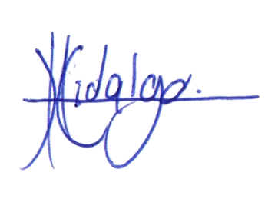
Lic. Carlos Hidalgo Campos
N.I. 10445
Gerente Técnico

1. El muestreo es responsabilidad del usuario. 2. Los resultados se refieren únicamente a las muestras ensayadas. 3. El tiempo de custodia es de 45 días a partir del ingreso de la muestra. 4. El Reporte de Ensayo válido es el original, firmado y sellado. Cuando el usuario solicita el envío del reporte por correo electrónico o fax, libera al Laboratorio de resguardar la integridad y confidencialidad de sus resultados.
Dr. Manuel E. Camacho Umaña, Coordinador del Laborario de Recursos Naturales

Hoja2
 | CENTRO DE INVESTIGACIONES AGRONÓMICAS
 | LABORATORIO DE RECURSOS NATURALES
 | REPORTE DE ENSAYO

Nº DE REPORTE:
USUARIO:

RESPONSABLE:

 |  |  |  |  | ANÁLISIS:
PROVINCIA: |  |  |  |  | FECHA RECEPCIÓN:
CANTÓN: |  |  |  |  | EMISIÓN DE REPORTE:
 |  |  |  |  | Nº DE MUESTRAS TOTAL:
CULTIVO: |  |  |  |  | PÁGINA: | 1/1

ANÁLISIS DE DENSIDAD Y POROSIDAD
 |  | Densidad aparente | Densidad Particulas | Porosidad

ID USUARIO | ID LAB | g cm-3 |  | %

Lic. Carlos Hidalgo Campos
N.I. 10445
Gerente Técnico

1. El muestreo es responsabilidad del usuario. 2. Los resultados se refieren únicamente a las muestras ensayadas. 3. El tiempo de custodia es de 45 días a partir del ingreso de la muestra. 4. El Reporte de Ensayo válido es el original, firmado y sellado. Cuando el usuario solicita el envío del reporte por correo electrónico o fax, libera al Laboratorio de resguardar la integridad y confidencialidad de sus resultados.
Dr. Manuel E. Camacho Umaña, Coordinador del Laborario de Recursos Naturales

